SG-Free บานตรง-แบบอิสระ
 | สอบเทียบอาคารชลประทาน
 | ศูนย์อุทกวิทยาชลประทานภาคเหนือตอนบน ( สำนักงานชลประทานที่ 1 )
 | พ.ศ.2563

1 | ข้อมูลทางกายภาพ
 | 1.1 ข้อมูลระบบส่งน้ำที่ตั้งของอาคาร
 | - ข้อมูลทั่วไปของอาคาร |  | ฝายบ้านยู้ |  | อาคาร
 | - โครงการ |  | โครงการชลประทานลำพูน
 | - ตำแหน่งที่ตั้ง กม. |  |  |  | คลองสายใหญ่
 | อำเภอ |  | เมือง |  | จังหวัด | ลำพูน
 | - พิกัด
 | - ลักษณะคลอง |  | ÿ คลองดิน |  | ÿ คลองดาดคอนกรีต

 | 1.2 ข้อมูลอาคาร
 | - ชื่ออาคาร
 | - ประเภทบาน ÿ ประตูระบายน้ำบานตรง (Sluice gate) |  |  |  |  | 1 | บาน
 |  |  | ขนาดบาน | กว้าง |  | 5.00 | เมตร
 |  |  |  | สูง |  | 4.00 | เมตร
 | - ระดับพื้น Inlet |  |  |  |  |  | เมตร (รทก.)
 | - ระดับพื้น Outlet |  |  |  |  |  | เมตร (รทก.)
 | - ระดับพื้นธรณีอาคาร |  |  |  |  | 0.00 | เมตร (รทก.)
 | - ปริมาณน้ำไหลผ่านสูงสุด |  |  |  |  |  | ลูกบาศก์เมตร/วินาที
 | - รัศมีความโค้งของบาน (สำหรับบานโค้ง) |  |  |  |  | - | เมตร

 | 1.3 รูปภาพอาคารชลประทาน
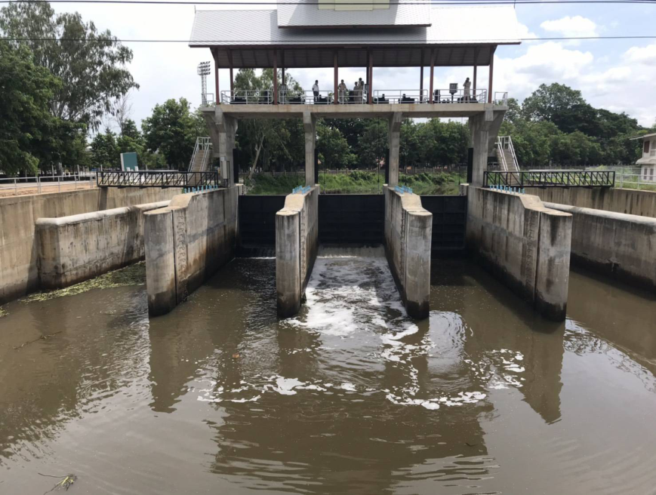

2 | ข้อมูลการสอบเทียบอาคารชลประทาน
 | ÿ ประตูระบายน้ำบานตรง (Sluice gate)
 | ÿ การไหลแบบอิสระ (Free flow)
 | สูตรการคำนวนสอบเทียบอาคาร

 | เมื่อ | Q = ปริมาณน้ำผ่านอาคาร (ลบ.ม./วินาที)
 |  | C = สัมประสิทธิ์ปริมาณน้ำเมื่อการไหลเป็นแบบอิสระ
 |  | L = ความกว้างของช่องประตูระบาย (เมตร)
 |  | Go = การเปิดบาน (เมตร)
 |  | H = ระดับน้ำด้านหน้าประตู - ระดับน้ำด้านท้ายประตู (เมตร)
 |  | g = ความเร่งเนื่องจากแรงโน้มถ่วง (เมตร/วินาที)

ที่ | ระดับน้ำ | ระดับ | H |  | ระยะเปิดบาน | Q | H/Go | Cd
 | ด้านเหนือน้ำ | ธรณี |  |  | (Go)
 | ม.(รทก./รสม.) | ม.(รทก./รสม.) |  |  | ม. | ลบ.ม./วินาที
1 | 1.34 | 0.00 | 1.34 | 5.1275 | 0.20 | 3.26 | 6.700 | 0.637
2 | 1.54 | 0.00 | 1.54 | 5.4968 | 0.40 | 3.94 | 3.850 | 0.358
3 | 1.60 | 0.00 | 1.60 | 5.6029 | 0.60 | 6.56 | 2.667 | 0.390
4 | 1.70 | 0.00 | 1.70 | 5.7753 | 0.80 | 9.25 | 2.125 | 0.400
5 | 1.77 | 0.00 | 1.77 | 5.8930 | 1.00 | 12.79 | 1.770 | 0.434

สอบเทียบอาคาร ฝายบ้านยู้ โครงการ เทียบอาคารชลประทานลำพูน
6.700 | 0.637
3.850 | 0.358
2.667 | 0.390
2.125 | 0.400
1.770 | 0.434

3 | ข้อมูลการเปิดบานในระดับต่างๆ

ที่ | ระดับน้ำ | ระดับธรณี | H | ระยะเปิดบาน | H/Go | Cd | ปริมาณน้ำไหลผ่าน
 | ด้านเหนือน้ำ |  |  | (Go)
 | ม.(รทก./รสม.) | ม.(รทก./รสม.) |  | ม. |  |  | ลบ.ม./วินาที
1 | 1.34 | 0.00 | 1.34 | 0.20 | 6.700 | 0.590 | 3.0239
2 | 1.54 | 0.00 | 1.54 | 0.40 | 3.850 | 0.463 | 5.0892
3 | 1.60 | 0.00 | 1.60 | 0.60 | 2.667 | 0.410 | 6.8960
4 | 1.70 | 0.00 | 1.70 | 0.80 | 2.125 | 0.386 | 8.9208
5 | 1.77 | 0.00 | 1.77 | 1.00 | 1.770 | 0.370 | 10.9128

หมายเหตุ สามารถนำไปใช้คำนวณในการยกบานระบายที่ระดับต่างๆ โดยป้อนข้อมูลระดับด้านเหนือน้ำและระดับที่ต้องการยกบาน
 | จะสามารถทราบปริมาณน้ำไหลผ่านอาคารได้ (กรอกข้อมูลในช่องว่างเท่านั้น ยกเว้นช่องสีทึบ)

